Immofonds DEKA
 |  |  |  |  |  |  |  | Stephan Groß
 |  |  |  |  |  |  |  | 2020-01-19

 |  |  | DEKA Invest: Immobilienfonds
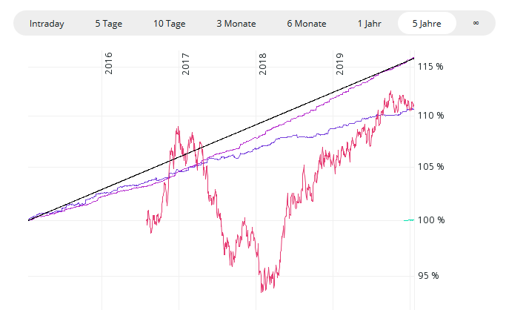

3%

Bezeichnung | WKN | % in 5 J | Ausgabeaufschlag | Jahre bis "0"
Deka-ImmobilienEuropa - EUR DIS | 980956 | 16.1% | 5.3% | 8
Deka-ImmobilienGlobal - EUR DIS | 748361 | 10.7% | 5.3% | nie
Deka-ImmobilienMetropolen - EUR DIS | DK0TWX | 3 Jahre alt | 5.3% | '-'
Deka-ImmobilienNordamerika - USD DIS | DK0LLA | 6 Monate al | 3.8% | '-'
* Gründung Juli 2017, Wertentwicklung für 1 Jahr
Quelle: comdirect, 17.1.2020
 | Nur die blau markierte Felder verändern !
Sparbetrag monatlich | 250.00 € | Wertsteigerung | 2.5% | Ausgabeaufschlag | 5.3% | Verwaltung | 1.2%

Jahr | Wert JaAnfang | Sparbetrag | Wertsteigerung | Ausgabeaufschlag | Verwaltung | Kosten | Wert JaEnde | % kumuliert
1 | - | 3,000 | 75 | -158 | -35 | -193 | 2,882 | -3.9% | 156
2 | 2,882 | 3,000 | 147 | -158 | -70 | -228 | 5,801 | -3.3% | 314
3 | 5,801 | 3,000 | 220 | -158 | -106 | -264 | 8,757 | -2.7% | 474
4 | 8,757 | 3,000 | 294 | -158 | -143 | -301 | 11,750 | -2.1% | 636
5 | 11,750 | 3,000 | 369 | -158 | -180 | -337 | 14,782 | -1.5% | 800
6 | 14,782 | 3,000 | 445 | -158 | -217 | -375 | 17,852 | -0.8% | 966
7 | 17,852 | 3,000 | 521 | -158 | -255 | -412 | 20,961 | -0.2% | 1,134
8 | 20,961 | 3,000 | 599 | -158 | -293 | -451 | 24,109 | 0.5% | 1,304
9 | 24,109 | 3,000 | 678 | -158 | -332 | -489 | 27,297 | 1.1% | 1,477
10 | 27,297 | 3,000 | 757 | -158 | -371 | -529 | 30,526 | 1.8% | 1,651

10 Jahre kumuliert |  | 30,000 |  | -1,578 | -2,001 | -3,579 | 30,526 | 1.8%

Bei Anlage OHNE Ausgabeaufschlag |  |  |  | 0% Ausgabeaufschlag | 0.0%

Jahr | Wert JaAnfang | Sparbetrag | Wertsteigerung | Ausgabeaufschlag | Verwaltung | Kosten | Wert JaEnde | % kumuliert
1 | - | 3,000 | 75 | - | -37 | -37 | 3,038 | 1.3%
2 | 3,038 | 3,000 | 151 | - | -74 | -74 | 6,115 | 1.9%
3 | 6,115 | 3,000 | 228 | - | -112 | -112 | 9,231 | 2.6%
4 | 9,231 | 3,000 | 306 | - | -150 | -150 | 12,386 | 3.2%
5 | 12,386 | 3,000 | 385 | - | -189 | -189 | 15,581 | 3.9%
6 | 15,581 | 3,000 | 465 | - | -229 | -229 | 18,817 | 4.5%
7 | 18,817 | 3,000 | 545 | - | -268 | -268 | 22,094 | 5.2%
8 | 22,094 | 3,000 | 627 | - | -309 | -309 | 25,413 | 5.9%
9 | 25,413 | 3,000 | 710 | - | -349 | -349 | 28,774 | 6.6%
10 | 28,774 | 3,000 | 794 | - | -391 | -391 | 32,177 | 7.3%

10 Jahre kumuliert |  | 30,000 |  | - | -2,109 | -2,109 | 32,177 | 7.3%

 |  |  |  |  |  | Vorteil | 1,651

Aussage der Musterberechnung: | Immobilienfonds sind eine sinnvolle Anlageform, weil
 | - diese sehr stabile Wertentwicklungen haben
 | - nicht mit der Börsenentwicklung korrelieren, d.h. sie bringen Stabilität in`s Depot
 | - allemal besser als Tagesgeld
 | - aufgrund Mindesthaltedauer 2 jahre und Kündigungsfrist eher eine langfristige Anlage
Ausgabeaufschlag bei Immofonds | - bedeutet über 10 Jahre in Summe höhere Ausgabeaufschläge als Erträge für Sie !
(vor Transaktionskosten) | - bedeutet, dass erst nach 7 Jahren das eingezahlte Kapital wieder erreicht ist

